Hive
Hive是什么

 | Hive是基于Hadoop之上的数据仓库。对于数据存储与处理，Hadoop提供了主要的扩展和容错能力

 | Hives是建立在Hadoop HDFS上的数据库仓库基础架构

 | Hive可以用来进行数据提取转换加载(ETL--抽取（extract）、交互转换（transform）、加载（load））

 | Hive定义了简单的类似SQL查询语言，称为HQL它允许熟悉SQL的用户查询数据

 | Hive允许熟悉MapReduce开发者的开发自定义的mapper和reducer来处理内建的mapper和reducer无法完成的复杂的分析工作

 | Hive是SQL解析引擎，他将SQL语言转移成M/R Job然后在Hadoop执行

 | Hive的表其实就是HDFS的目录/文件

Hive设计的初衷

 | 对于大量的数据，使得数据汇总，查询和分析更加简单
 | 它提供了SQL，允许用户更加简单地进行查询，汇总和数据分析
 | Hive的SQL给予了用户多种方式来集成自己的功能，然后做定制化的查询

Hive不适合做什么

 | Hive不是为在线事务处理而设计

Hive架构

 | 真实数据存储在hdfs中，元数据存储在mysql / derby / 本地

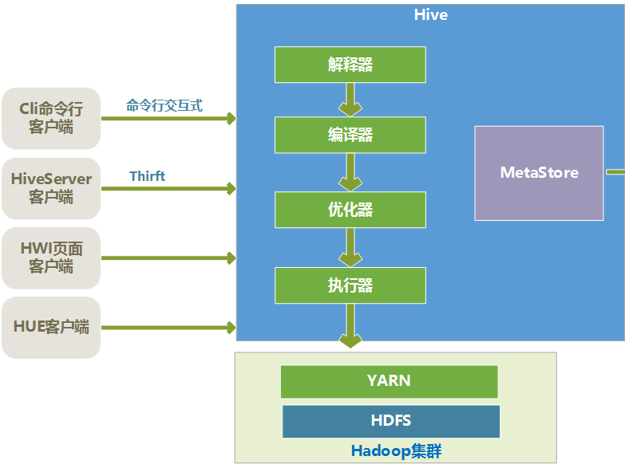

 |  | 解释器：解释器的作用是将HiveSQL语句转换为语法树（AST）。
 |  | 编译器：编译器是将语法树编译为逻辑执行计划。
 |  | 优化器：优化器是对逻辑执行计划进行优化。
 |  | 执行器：执行器是调用底层的运行框架执行逻辑执行计划。

Hive metastore

 | 内置存储模式
 |  | 用的是derby作为数据库

 | 本地存储模式
 |  | hive metastore 服务跟HiveServer进程共用一个进程，但是会另起一个线程来运行元数据数据库

 | 远程模式
 |  | Hive metastore 服务运行在独立的jvm进程里面

数据单元

 | 表：相同数据库的同类数据单元

 | 分区：每个表可以有一个或多个用于决定数据如何存储的分区键

 | 桶：每个分区的数据，基于表的一些列的哈希函数值，又被分割成桶

 | 普通表 VS 外部表

 |  | 外部表是没有被hive完全控制的表，当表删除后，数据不会被删除。

 |  | create external table iislog_ext (）

 | 普通表 VS 分区表

 |  | 一个Hive表在HDFS上是有一个对应的目录来存储数据，
 |  | 普通表的数据直接存储在这个目录下，
 |  | 分区表数据存储时，是再划分子目录来存储的。
 |  | 一个分区一个子目录。主要作用是来优化查询性

 |  | create table user_action_log ( companyId INT comment '公司ID', userid INT comment '销售ID', originalstring STRING comment 'url', host STRING comment 'host', absolutepath STRING comment '绝对路径', query STRING comment '参数串', refurl STRING comment '来源url', clientip STRING comment '客户端Ip', cookiemd5 STRING comment 'cookiemd5', timestamp STRING comment '访问时间戳' ) partitioned by (dt string) row format delimited fields terminated by ','

 | 普通表 VS 桶表

 |  | 桶表也是一种用于优化查询而设计的表类型。创建通表时，指定桶的个数、分桶的依据字段，hive就可以自动将数据分桶存储
 |  | 创建通表时，指定桶的个数、分桶的依据字段，hive就可以自动将数据分桶存储
 |  | 桶表时对数据进行哈希取值，然后放到不同文件中
 |  | 查询时只需要遍历一个桶里的数据，或者遍历部分桶，这样就提高了查询效率
 |  | create table user_leads ( leads_id string, user_id string, user_id string, user_phone string, user_name string, create_time string ) clustered by (user_id) sorted by(leads_id) into 10 buckets row format delimited fields terminated by '\t' stored as textfile;

类型系统

 | Integers（整型）

 | 布尔类型

 | 浮点数

 | 字符串

 | 日期和时间

 | 二进制

 | 结构体类型（Stuct)

 | Map(key-value键值对)

 | 数组

内置运算符和函数

 | 同RMDS类似

Hive VS HBase

 |  | Hive是建立在Hadoop之上为了减少MapReduce jobs编写工作的批处理系统

 |  | HBase是为了支持弥补Hadoop对实时操作，HDFS缺乏随即读写操作，HBase正是为此而出现

 |  | 全表扫描 = Hive+Hadoop

 |  | 索引访问 = HBase+Hadoop

Hive on MapReduce VS Hive on spark

 |  | 计算引擎不同

容器文件-序列化系统（重点）
文件系统在大数据技术中的重要性

 |  | 1 ?
 |  | 2 ?
 |  | 3 ?

 |  | 科大讯飞公司avro的应用
 |  |  | https://blog.csdn.net/zyj8170/article/details/77651756

容器文件（序列化系统）出现的原因

 |  | 1、可分割
 |  | 2、可压缩
 |  | 3、可序列化
 |  | 4、可传输

 | 例： | Avro用在整个大数据的数据存储上

 |  |  | 节省存储空间
 |  |  | 支持多语言读取
 |  |  | 支持通用数据读写
 |  |  | 内置了很多的压缩算法

容器文件架构

 |  | 独立于编程语言的数据序列化系统，设计用于支持大批量数据交换的应用

读
写

压缩
Schema
序列化/反序列化

容器文件存储形式

 |  | 行存储
 |  | 列存储

行存储

 | SequenceFile文件
 |  | Record-Compressed SequenceFile
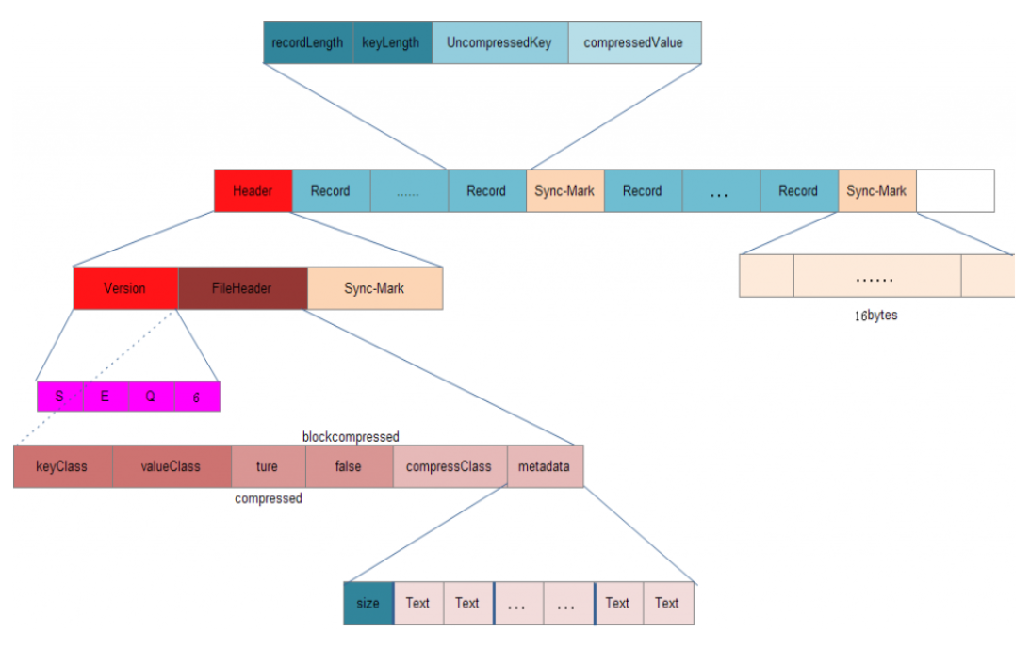

 |  | Block-Compressed SequenceFile
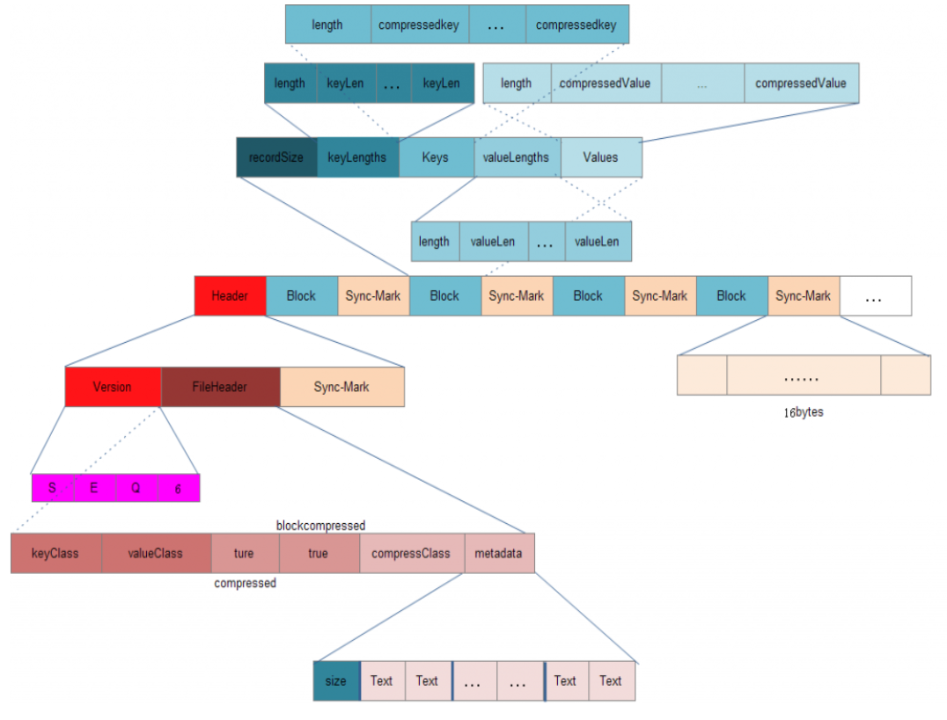

 | AVRO 文件
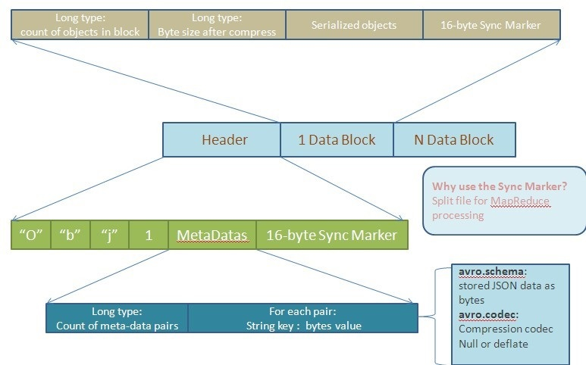

列存储

 | 特点：数据加载时性能消耗较大，但是具有较好的压缩比和查询响应

 |  |  | 列存储事例
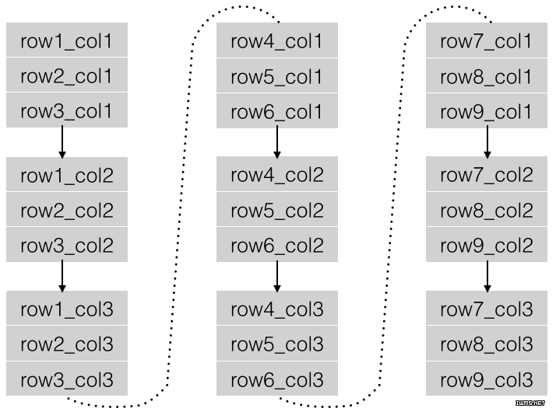

 | 存储结构：先水平划分，再垂直划分

 |  | 首先将表分为几个行组，对每个行组内的数据进行按列存储，每一列的数据都是分开存储

 |  | 1 先水平划分
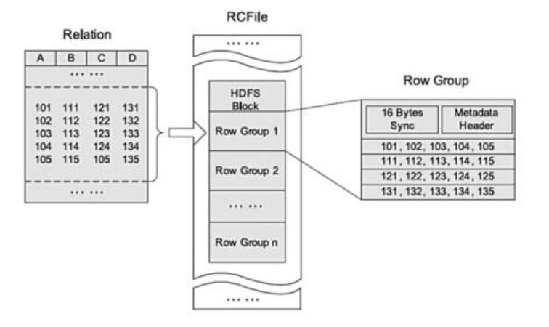

 |  | 2 再垂直划分
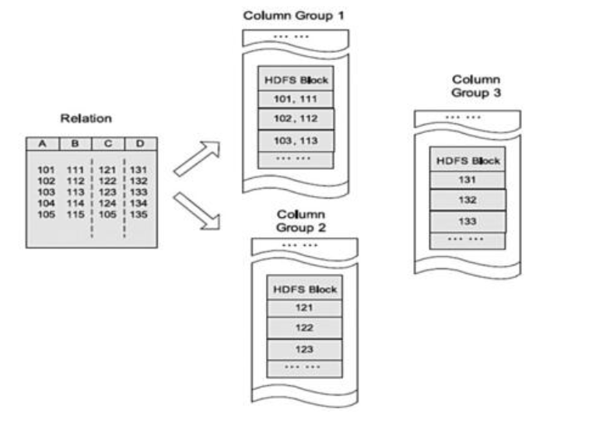

压缩算法

 |  | 压缩格式 | split | native | 压缩率 | 速度 | 是否hadoop自带 | linux命令 | 换成压缩格式后，原来的应用程序是否要修改
 |  | gzip | 否 | 是 | 很高 | 比较快 | 是，直接使用 | 有 | 和文本处理一样，不需要修改
 |  | lzo | 是 | 是 | 比较高 | 很快 | 否，需要安装 | 有 | 需要建索引，还需要指定输入格式
 |  | snappy | 否 | 是 | 比较高 | 很快 | 否，需要安装 | 没有 | 和文本处理一样，不需要修改
 |  | bzip2 | 是 | 否 | 最高 | 慢 | 是，直接使用 | 有 | 和文本处理一样，不需要修改

 |  | https://blog.csdn.net/tianyeshiye/article/details/80473516
 |  | https://blog.csdn.net/tianyeshiye/article/details/80473771

